UI逻辑相关
 | 日常签到界面入口
 |  | 每日刷新后，玩家首次登录游戏
 |  |  | 若当日仍可签到，则自动弹出签到界面
 |  |  | 若当日已签到或者无签到，则不自动弹出签到界面

 |  | 点击主界面中签到图标，可以打开签到界面

签到标题
关闭按钮
 | 日常签到界面样式

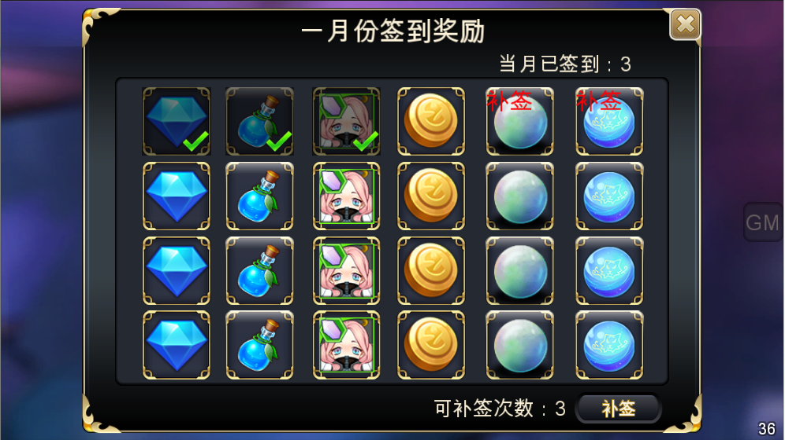
/30
签到次数

奖励内容

补签相关

 |  |  | 签到界面包括内容为： 签到标题、签到次数、奖励内容、补签相关、关闭按钮

 |  |  | 签到标题
 |  |  |  | 显示为： 本月签到奖励
 |  |  |  | 多语言ID：monthlyevent_title

 |  |  | 签到次数
 |  |  |  | 显示为：当月已签到：n/m
 |  |  |  | 多语言ID：monthlyevent_count_001
 |  |  |  | 显示当前月份，玩家实际已经签到的次数/当月共可签到次数
 |  |  |  | 每签到成功一次，次数+1
 |  |  |  | 如当月共可签到28次，已签到10次，则显示为10/28

 |  |  | 签到内容
 |  |  |  | 显示当前月份，玩家签到后可以获得的内容
 |  |  |  | 每行显示6个格子，每个格子中显示对应奖励内容（只有一种）
 |  |  |  | 当页最多可以显示下3行半奖励内容
建议不要拖动显示，一页显示全吧，一目了然。 |  |  |  | 超过3行半可以拖动显示
显示不下
 |  |  |  | 奖励内容图标下侧显示对应奖励内容数量，数量显示采用通用显示规则2

9999K

 |  |  |  | 具体签到内容显示方式，详见配置相关分页

建议固定数量，方便制作和配置 |  |  |  | 显示内容根据当年当月现实天数进行显示，最多显示30天
配置不会变，程序限制下即可 |  |  |  |  | 如当月为31天，则显示5行，共30天奖励内容
 |  |  |  |  | 如当月为28天，则显示4行又4列，共28天奖励内容，剩余2个空余部分不显示格子

 |  |  |  | 未签到领取且不可领取的奖励显示为彩色样式

 |  |  |  | 未签到领取且可领取的奖励
 |  |  |  |  | 如果为当日签到的则显示为彩色样式，同时奖励框周边有特效环绕提示可以领取

 |  |  |  |  | 如果为补签的则显示为彩色样式，同时奖励内容左上角显示可补签的图标

 |  |  |  | 已领取的奖励显示为灰色遮罩同时右下角有绿色对勾提示已经领取

 |  |  |  | 奖励领取方式
 |  |  |  |  | 签到界面打开后，如当日签到奖励未领取，则点击对应奖励的内容
 |  |  |  |  |  | 若奖励内容非整只宠物，即可弹出奖励领取框
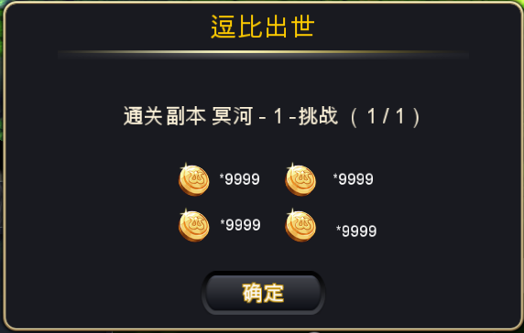
签到成功
 |  |  |  |  |  |  |  | 标题 | 签到成功
 |  |  |  |  |  |  |  |  | 多语言ID：monthlyevent_reward_001

 |  |  |  |  |  | 若奖励内容为整只宠物，则弹出宠物获得界面（样式同抽蛋）

 |  |  |  |  | 奖励框打开后有成功领取奖励的特效效果（类似任务领取奖励的界面即可）

 |  |  | 补签相关
 |  |  |  | 包括当月可以补签的次数以及补签按钮

按钮不是通用的，商店刷新的是消耗在前，按钮文案在后
与商店刷新一致 |  |  |  | 显示为： 可补签次数：n
 |  |  |  | 多语言ID：monthlyevent_count_002
是的，但是漏签只记录次数，不记录位置 |  |  |  | 如当月无可以补签的内容，则不显示补签相关内容
对应补签次数指的是漏签到的那些次么？ |  |  |  | 如当月有可以补签的内容，则根据可以补签的天数，显示对应可以补签的次数
如果中间漏签了，再签到是跳过那些漏的么？ |  |  |  | 补签次数根据补签操作实时变化
不跳过，依次向后排 |  |  |  | 补签按钮样式

 |  |  |  | 显示为：钻石数+补签
 |  |  |  | 多语言ID：monthlyevent_anniu
 |  |  |  | 补签按钮显示在补签次数右侧，按钮上包含补签文本以及当次补签所需消耗
 |  |  |  | 补签所需消耗根据当月已经补签的次数确定，具体公式见配置相关分页

 |  |  |  | 补签内容显示规则

 |  |  |  |  | 当当前月份可签到次数大于已签到次数时，显示补签相关内容
 |  |  |  |  |  | 如，
可签次数为6吧 |  |  |  |  |  |  | 当日为一月份第六天，则当前可签到次数为6
已改 |  |  |  |  |  |  | 当前已经登录了3天同时成功签到了3次，则已签到次数为3
补签从正常理解上来讲应该是在今天可签到的前面吧 |  |  |  |  |  |  | 第四天登录时，前三个内容项显示为已经签到的样式，第四个内容项为可签到的样式，第五、六个内容项为可补签的样式
因为是累计签到，所以每个格子其实并不代表是固定哪天 |  |  |  |  |  |  | 同时可补签的次数显示为2

上面说的如果补签在可签到的前面，就不用判断这个是否已经签到了。 |  |  |  |  | 点击【补签】按钮后，判断当日是否已经完成签到
不是对应的，见上面解释 |  |  |  |  |  | 如未完成签到，则弹出提示信息，提示信息ID：Sign_buqian_001
 |  |  |  |  |  | 如已经完成签到，则判断当前所需钻石是否小于等于持有钻石
 |  |  |  |  |  |  | 如小于等于持有钻石，则进行一次补签操作，补签成功后弹出奖励框，奖励框样式同正常签到的样式
 |  |  |  |  |  |  | 如大于持有钻石，则进行充值相关流程
消耗是不固定的，所以一键补的需求其实并没有 |  |  |  |  | 1次补签成功后，可补签次数-1，同时当月已签到次数+1
既然有了补签，那就有一键补全部的需求
 |  |  |  |  | 首次开服后，若不在自然月第一天，则根据玩家登录情况显示可补签相关内容
 |  |  |  |  |  | 如
 |  |  |  |  |  |  | 当月5号开服，则玩家5号登录后，签到第一个格子，同时第二个至第五个格子显示可补签

 |  |  |  |  | 当月可登陆日期数大于可签到日期数时的处理方式
 |  |  |  |  |  | 如当月共31天，可签到总次数为30，已签到29天，则第31天登录时，第30个签到格显示为“签到”

 |  |  | 界面显示规则
上面说的如果整个页面固定，这个移动也不用做了 |  |  |  | 当签到内容中，一行内容均已经签到成功，则该行内容整体向上移动一层，默认打开界面后该行默认不显示
显示不下，所以要做 |  |  |  | 即保证当前可签到的内容始终显示在可见范围内

与签到方式冲突，都是点对应内容，一个是签到一个是出tips 金币经验宠物体力都是没有tips的，不影响么 |  |  |  | 点击签到界面中的内容项，若该项内容非今日签到项（即已签到、不可签到、补签）可以显示对应内容项的tips内容
已补充；奖励没有经验、体力，金币和钻石可能需要补充下tips，因为用到的地方还挺多的

 | 签到图标样式
 |  | 签到图标显示在主界面左侧，玩家头像下方
这个不要算上补签了吧。不然漏一天，就一直有红点，不太爽 |  | 当当前有可以进行的签到或者补签时，图标右上角有红点显示
其实我认为补签的红点其实是一种提示，如果都不建议有，可以搞掉 |  |  | 若一直未进行签到，则红点始终显示
 |  |  | 若已经签到但未进行补签，则红点在开启界面后不再显示，下次登录后继续显示
 |  | 当当前无可以进行的签到或者补签时，图标右上角无红点显示

 | 签到刷新规则
 |  | 每个月1日0点刷新当月签到
 |  | 每日0点刷新当日签到，若本月上一日没有进行签到，则可补签次数+1

 |  | 玩家跨刷新点的情况处理方式
 |  |  | 刷新后不会自动弹出签到界面
 |  |  | 若玩家打开签到界面跨刷新点则界面在刷新点自动关闭
 |  |  | 若玩家跨刷新点后点击图标打开签到界面，则界面界面刷新，同时可以进行下次签到操作

美术需求

界面结构
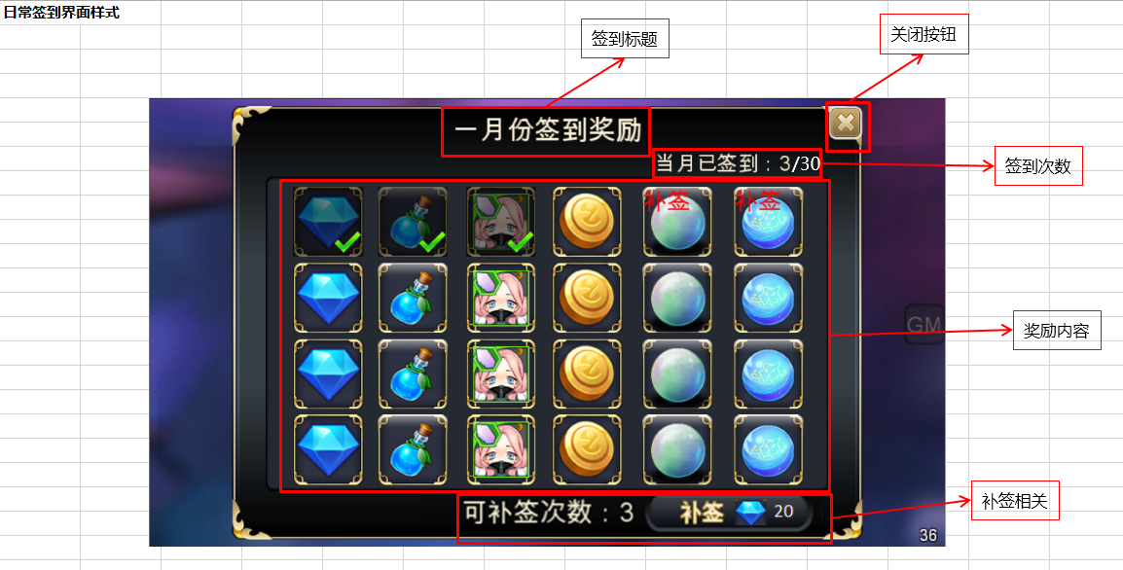

奖励项样式
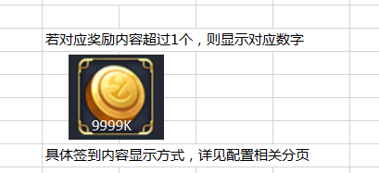

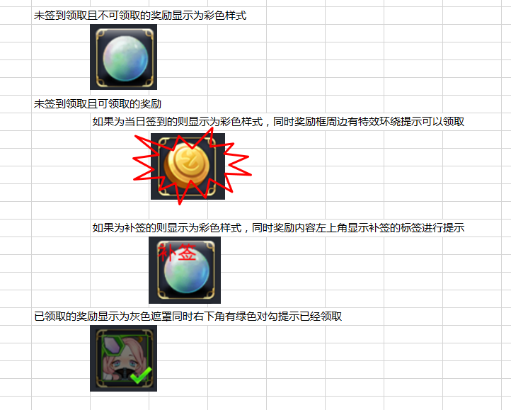

领取确认框
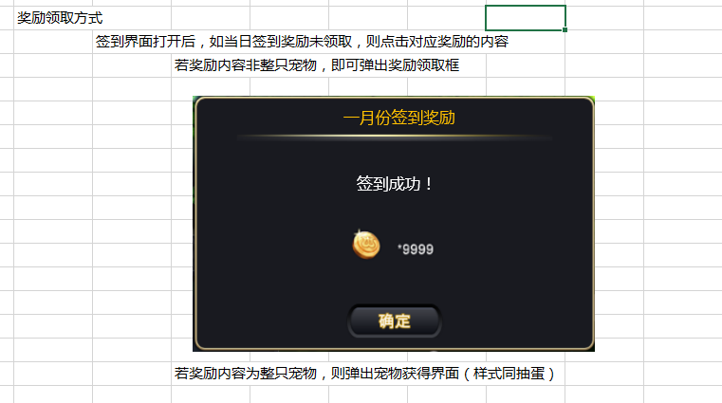

签到图标
 | 主界面显示，代表签到的意思，常见有日历、笔记本等样式
 | 参考样式


UI动画
 | 由小变大弹出，类似奖励弹出框

策划验收
2016-2-23
 | 1.每日首次登录没有自动弹出签到界面

 | 2.签到界面显示格式不正确
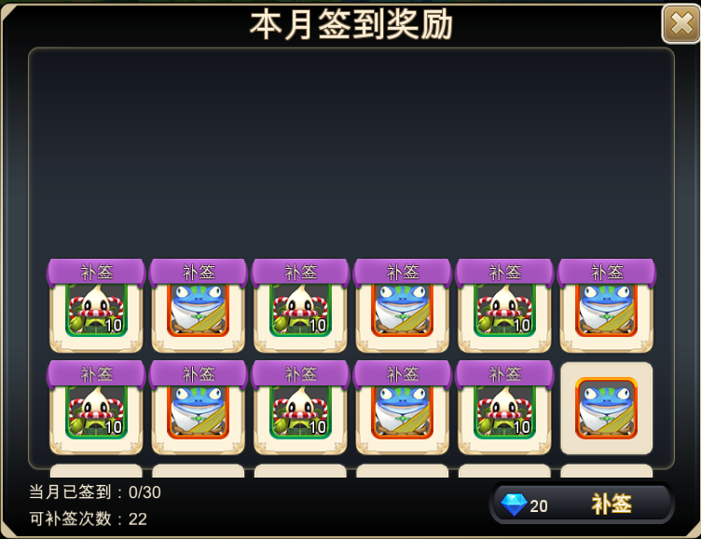

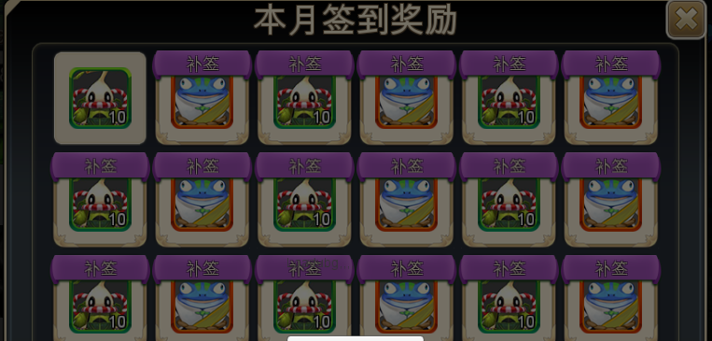
 | 3.缺少当日签到的特效

 | 4.签到奖励是道具时无法正确签到成功，需要重新登录后才能显示签到完成，未弹出奖励界面

 | 5.签到奖励为宠物时获得的宠物与显示的宠物不符，配置的蛙鬼，获得的凯瑞斯
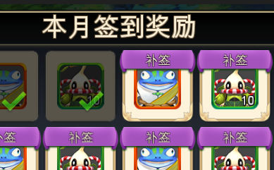


 | 6.进入宠物奖励界面前界面会白一下，不知道什么原因

 | 7.签到奖励如果为宠物则没有显示tips

 | 8.签到奖励是金钱或者钻石的情况下，奖励界面显示不正确
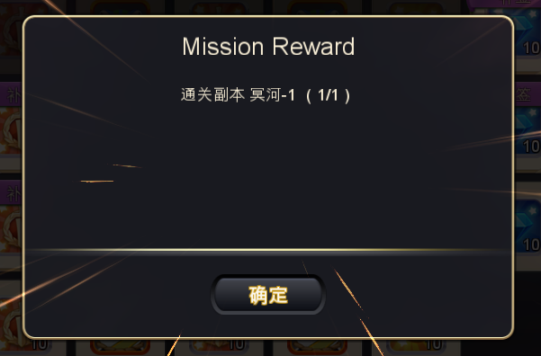

 | 9.不可补签的时候仍然会出现补签按钮和次数说明
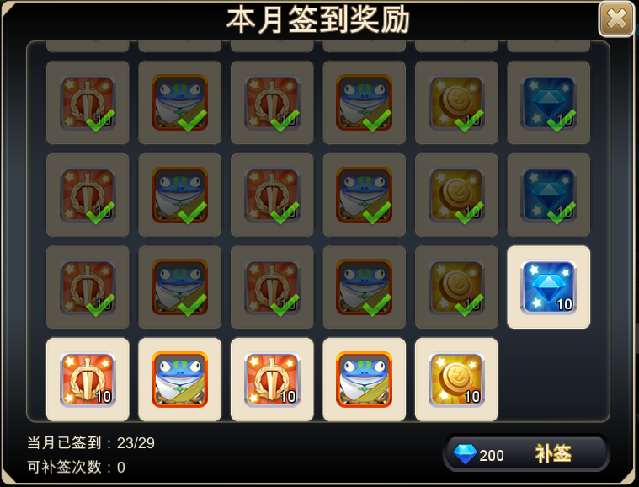

 | 10.只有补签时，开关界面后签到图标仍然有红点显示

